EVALUACION TÉCNICA
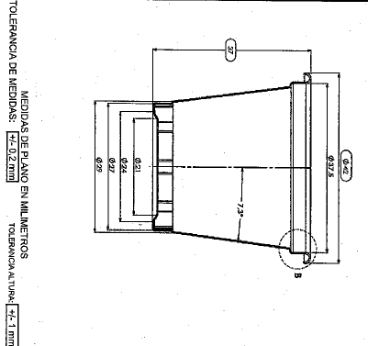
INVITACION ABIERTA No. 026 de 2022 |  |  | Material | Poliestireno | Cumple
 |  |  | Color | Blanco / Trasl | Cumple
 |  |  | Calibre lamina | 0,70 mm | Cumple
REF | TEXTO BREVE | OBSERVACIÓN | Capacidad Nominal | 29cc | Cumple
1001 | REFERENCIA COMERCIAL COPA 1 ONZA | La muestra fisica presentada a la Empresa de Licores de Cundinamarca, cumple con las especificaciones técnicas necesarias para la producción en línea. | Diametro Externo | 42mm | Cumple
 |  |  | Diametro Interno | 27mm | Cumple
 |  | CUMPLE | Altura | 37mm | Cumple
 |  |  | INFORMACION IMPRESIÓN
 |  |  | Altura de Impresión | 24mm | Cumple
 |  |  | Longitud con cierre | 102mm | Cumple

